Bottom-Up
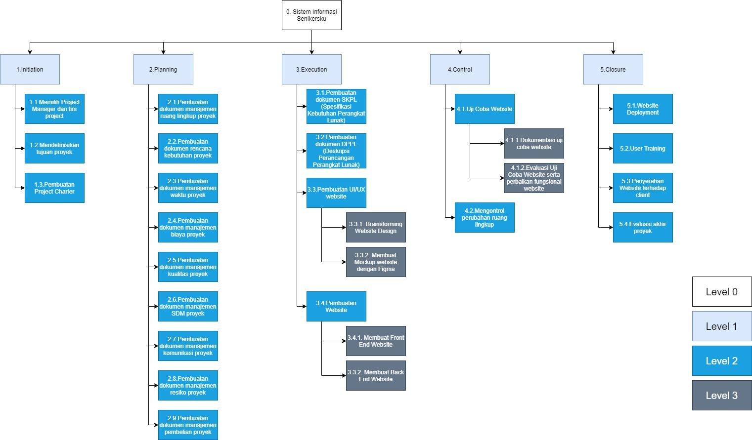
WBS Item | Unit | Cost per Unit | Total | WBS Level 1 Total | % Total
1 Inisiasi |  |  |  | Rp300,000 | 3.00%
1.1 Memilih Project Manager dan Tim Project | 1 | Rp100,000 | Rp100,000
1.2 Mendefinisikan tujuan proyek | 1 | Rp0 | Rp0
1.3 Pembuatan Project Charter | 1 | Rp200,000 | Rp200,000
2 Perencanaan |  |  |  | Rp300,000 | 3.00%
2.1 Analisis Resiko | 1 | Rp0 | Rp0
2.2 Pembuatan rencana jadwal dan tugas | 1 | Rp0 | Rp0
2.3 Penentuan Anggaran | 1 | Rp0 | Rp0
2.4 Pembuatan SKPL (Spesifikasi Kebutuhan Perangkat Lunak) | 1 | Rp150,000 | Rp150,000
2.5 Pembuatan DPPL (Deskripsi Perancangan Perangkat Lunak) | 1 | Rp150,000 | Rp150,000
3 Eksekusi |  |  |  | Rp4,800,000 | 48.00%
3.1 Pembuatan CDM dan PDM untuk database | 2 | Rp150,000 | Rp300,000
3.2 Pembuatan UI/UX website | 1 | Rp1,000,000 | Rp1,000,000
3.3 Pembuatan website | 1 | Rp3,000,000 | Rp3,000,000
3.4 Debugging website sebelum tahap uji coba | 1 | Rp500,000 | Rp500,000
4 Kontrol |  |  |  | Rp1,100,000 | 11.00%
4.1 Uji coba website | 1 | Rp200,000 | Rp200,000
4.1.1 Dokumentasi uji coba website | 1 | Rp500,000 | Rp500,000
4.1.2 Evaluasi uji coba website serta perbaikan fungsional website | 1 | Rp200,000 | Rp200,000
4.2 Mengontrol perubahan ruang lingkup | 1 | Rp200,000 | Rp200,000
5 Penutup |  |  |  | Rp2,500,000 | 25.00%
5.1 Website Deployment | 1 | Rp1,700,000 | Rp1,700,000
5.2 User Training | 3 | Rp50,000 | Rp150,000
5.3 Penyerahan website terhadap client | 1 | Rp0 | Rp0
5.4 Maintenance website | 1 | Rp400,000 | Rp400,000
5.5 Evaluasi Akhir Proyek | 1 | Rp250,000 | Rp250,000
Lainnya |  |  |  | Rp1,000,000 | 10.00%
Biaya cadangan | 1 | Rp1,000,000 | Rp1,000,000
Total |  |  |  | Rp10,000,000 | 100.00%

